Phase 1
Phase 1 - Budget avec provisions pour phase 2

Tableau VII : Revenus 2016-2017

Revenus | Nature | Argent
PACC |  | $40,000.00
Monastère des Augustines | $970.00
Réseau SÉPAQ | $1,276.20
Vignoble Saint-Pétronille | $75.00
Pharmacie Brunet | $600.00
Énergie Cardio | $434.00
Auberge Saint-Antoine | $2,000.00
Le Massif de Charlevoix |  | $750.00
Conseil de quartier de la Pointe-de-Sainte-Foy |  | $204.86
Boehringer Ingelheim |  | $5,000.00
Association des médecins vétérinaires en pratique des petits animaux |  | $500.00
Sanimax |  | $1,000.00
Total : | $5,355.20 | $47,454.86

Tableau VIII : Dépenses 2016-2017

Dépenses | Nature | Argent
Chargé de projet à contrat |  | $21,237.50
Matériel et autres dépenses admissibles |  | $11,895.98
Déplacements |  | $795.50
Vidéoclips (2 vidéoclips de 30 secondes) |  | $3,224.63
Prix pour tirage | $5,355.20
Démarches pour la phase 2 télé |  | $10,301.25
Total | $5,355.20 | $47,454.86

Phase 1 - Budget avec provisions pour phase 2 remanié
Retrait de Boehringer Ingelheim et Sanimax et excédentaire de $4301 ajouté à chargée de projet

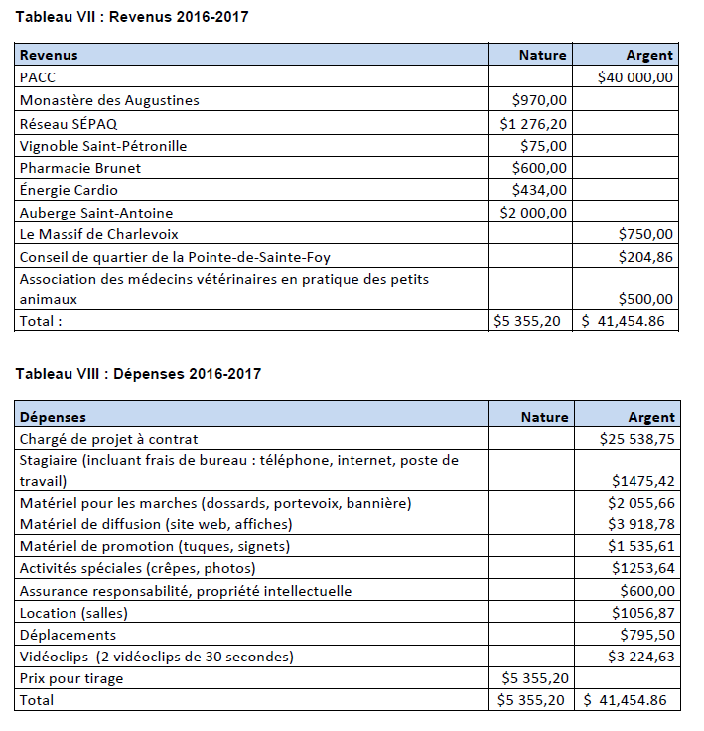

Tableau VIII : Dépenses 2016-2017
Dépenses Nature Argent
Chargé de projet à contrat $25 538,75
Stagiaire (incluant frais de bureau : téléphone, internet, poste de
travail) $1475,42
Matériel pour les marches (dossards, portevoix, bannière) $2 055,66
Matériel de diffusion (site web, affiches) $3 918,78
Matériel de promotion (tuques, signets) $1 535,61
Activités spéciales (crêpes, photos) $1253,64
Assurance responsabilité, propriété intellectuelle $600,00
Location (salles) $1056,87
Déplacements $795,50
Vidéoclips (2 vidéoclips de 30 secondes) $3 224,63
Prix pour tirage $5 355,20
Total $5 355,20 $ 41,454.86

